试剂库存
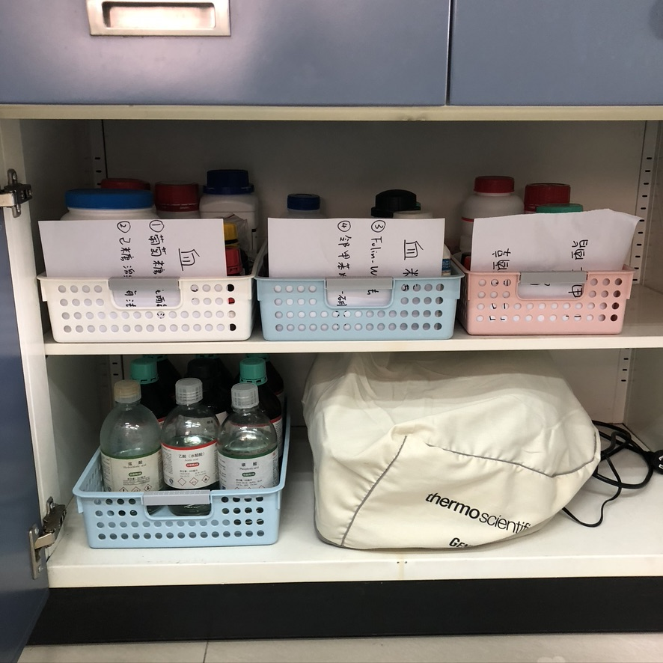
胆固醇测定 |  |  |  |  |  |  | 常温试剂位置：201教室，第一大组实验台中间柜子
方法 | 试剂 | 厂家 | 货号 | 状态 | 储存温度 | 库存
通用 | 胆固醇标准品 | 源叶 | S23182-25g | 固态 | -20℃ | 1
 | 无水乙醇 |  |  | 液态 | RT | 2
磷硫铁法 | 三氯化铁（FeCl3·6H2O） |  |  | 固态 | RT | 2
 | 浓磷酸（85%～87%） |  |  | 液态 | RT | 1
 | 浓硫酸（AR） |  |  | 液态 | RT | 1
 | Na2HPO4·12H2O |  |  | 固态 | RT | 1
 | NaH2PO4·2H2O |  |  | 固态 | RT | 1
酶法 | 4-氨基安替比林 |  |  | 固态 | RT | 1
 | 苯酚 |  |  | 固态 | RT | 1
 | 胆酸钠 |  |  | 固态 | RT | 1
 | Triton X-100 |  |  | 液态 | RT | 2
 | 胆固醇酯酶CE | 索莱宝 | C9790-1KU | 储液 | -20℃ | 12
 | 胆固醇氧化酶CHOX | 源叶 | S31003-1KU | 储液 | -20℃ | 12
 | 过氧化物酶POD | 索莱宝 | P8020-10mg | 储液 | -20℃ | 12
试剂盒 | 胆固醇检测试剂盒 |  |  |  | 4℃ | 3
甘油三酯测定
方法 | 试剂 | 厂家 | 货号 | 状态 | 储存温度 | 库存
通用 | 甘油三酯标准品TG | 源叶 | S31045-5g | 固态 | -20℃/4℃ | 2
GK-GPO-GOD比色法 | 磷酸甘油氧化酶GPO | SAITONG | G80016-1KU | 储液 | -20℃ | 12
 | 甘油激酶GK | 迈瑞尔 | M85191-5g | 储液 | -20℃ | 12 | 4℃试剂（试剂盒）位置：201进门过道4号冰箱上层4℃
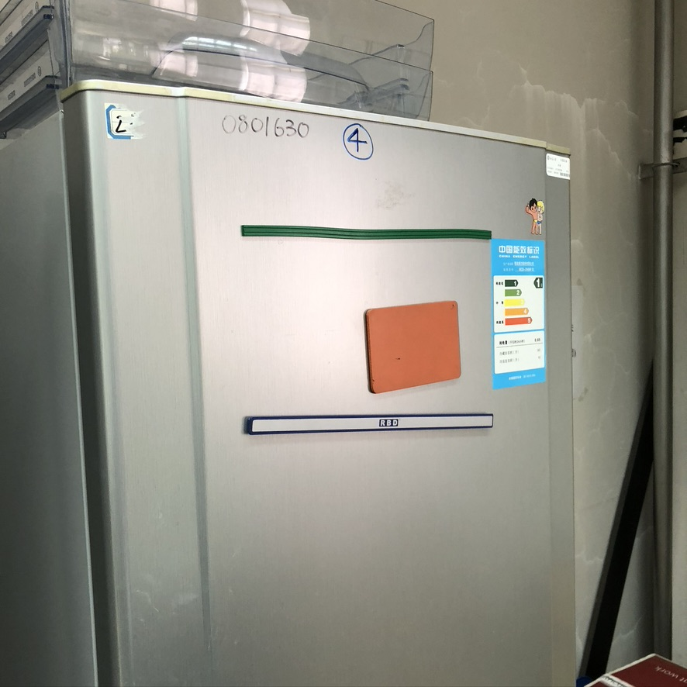
 | 过氧化物酶POD | 索莱宝 | P8020-10mg | 储液 | -20℃ | 12
 | 脂蛋白脂酶LPL | 源叶 | S23606-1KU | 储液 | -20℃ | 12
 | 三磷酸腺苷二钠 ATP·Na2 | 索莱宝 | A8270-1g | 储液 | -20℃ | 12
 | 4-氨基安替比林 |  |  | 固态 | RT | 1
 | Triton X-100 |  |  | 液态 | RT | 2
 | DHBS (Synonyms: 3,5-二氯-2-羟基苯磺酸钠 |  |  | 固态 | RT | 1
 | 氯化镁 |  |  | 固态 | RT | 1
 | 正庚烷 |  |  | 液态 | RT | 1
乙酰丙酮显色法 | 异丙醇 |  |  | 液态 | RT | 2
 | 过碘酸钠NaIO4 |  |  | 固态 | RT | 1
 | 五水醋酸铵 |  |  | 固态 | RT | 2
 | 冰醋酸 |  |  | 液态 | RT | 1
 | 氢氧化钾KOH |  |  | 固态 | RT | 1
 | 浓硫酸 |  |  | 液态 | RT | 1
 | 乙酰丙酮 |  |  | 液态 | RT | 1
试剂盒 | 甘油三酯测定试剂盒 |  |  |  | 4℃ | 2
血糖测定
方法 | 试剂 | 厂家 | 货号 | 状态 | 储存温度 | 库存
通用 | 苯甲酸 |  |  | 液态 | RT | 2
 | D-(+)-葡萄糖 |  |  | 固态 | RT | 1
葡萄糖氧化酶法 | 磷酸氢二钠 |  |  | 固态 | RT | 1 | -20℃试剂位置：走廊3号冰箱-20℃
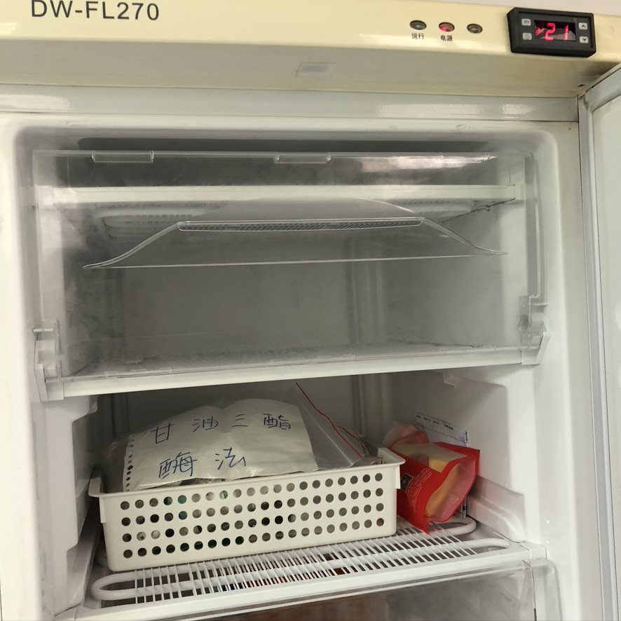
 | 磷酸二氢钾 |  |  | 固态 | RT | 1
 | 4-氨基安替比林 |  |  | 固态 | RT | 1
 | 苯酚 |  |  | 固态 | RT | 1
 | 葡萄糖氧化酶GOD | R&D | G2133-10KU | 储液 | -20℃ | 12
 | 过氧化物酶POD | 索莱宝 | P8020-10mg | 储液 | -20℃ | 12
己糖激酶法 | 己糖激酶HK | MREDA | M047346-1KU | 储液 | -20℃ | 12
 | 葡萄糖-6-磷酸脱氢酶G6PDH | MREDA | M047391-1KU | 储液 | -20℃ | 12
 | 三磷酸腺苷二钠 ATP·Na2 | 索莱宝 | A8270-1g | 储液 | -20℃ | 12
 | 三磷酸吡啶核苷酸二钠盐NADP·Na2 | 索莱宝 | N8130-100mg | 储液 | -20℃ | 12
 | Tris |  |  | 固态 | RT | 1
 | 盐酸 |  |  | 液态 | RT | 1
 | 无水氯化镁 |  |  | 固态 | RT | 1
﻿Folin-Wu法 | 无水碳酸钠 |  |  | 固态 | RT | 1
 | D(-)-酒石酸 |  |  | 固态 | RT | 2
 | 无水硫酸铜 |  |  | 固态 | RT | 1
 | 钼酸 |  |  | 固态 | RT | 2
 | 二水钨酸钠 |  |  | 固态 | RT | 3
 | 氢氧化钠 |  |  | 固态 | RT | 1
 | 磷酸 |  |  | 液态 | RT | 1
 | 浓硫酸 |  |  | 液态 | RT | 1
邻甲苯胺硼酸法 | 邻甲苯胺 |  |  | 液态 | RT | 2
 | 硫脲 |  |  | 固态 | RT | 3
 | 硼酸 |  |  | 固态 | RT | 2
 | 乙酸 |  |  | 液态 | RT | 1
试剂盒 | HK己糖激酶试剂盒 |  |  | / | 4℃ | 4
 | GOD-POD葡萄糖氧化酶试剂盒 |  |  | / | 4℃ | 3
其他
方法 | 试剂 | 厂家 | 货号 | 状态 | 储存温度 | 库存
 | 脂肪酶 | 迈瑞尔 | M85191-5g | 固态 | -20℃ | 1
 | 抗坏血酸氧化酶 | MREDA |  | 固态 | -20℃ | 2

